상품제안서
헤링본테이블매트 | 상품코드: F24459

 |  |  |  |  |  |  | 02-412-0044 | www.easy1.co.kr
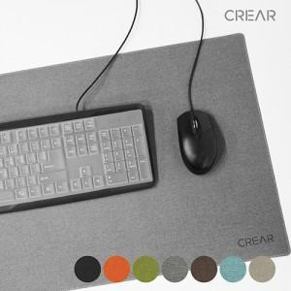

【상세/제작정보】

【인쇄/포장옵션】 | 불박 / 포장불가능

【공급단가】 | 수량 | 100~ | 300~ | 500~ | 1,000~ | 3,000~
*VAT별도 | 50*30 | 7,080원 | 6,820원 | 6,560원 | 6,300원 | 6,140원
 | 65*38 | 9,920원 | 9,550원 | 9,180원 | 8,820원 | 8,590원
 | 80*40 | 11,340원 | 10,920원 | 10,500원 | 10,080원 | 9,820원

【상품 URL】 | https://dev.easy1.co.kr:443/src/goods_detail.php?gdno=24459

